상품제안서
하드커버 컬러4쪽 메모북(주문제작형) | 상품코드: S26164

 |  |  |  |  |  |  | 02-713-8555 | www.synergygift.co.kr
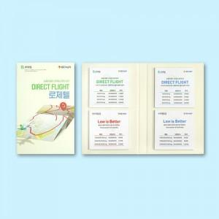

【상세/제작정보】 | 표지 양면컬러 / 내지 컬러

【인쇄/포장옵션】 | 풀칼라 / OPP(비닐)

【공급단가】 | 수량 | 1,000~ | 2,000~ | 3,000~ | 5,000~ | 10,000~
*VAT별도 | 50매 | 2,430원 | 2,290원 | 2,140원 | 2,000원 | 1,800원
 | 100매 | 3,370원 | 3,240원 | 3,050원 | 2,870원 | 2,640원

【상품 URL】 | https://www.synergygift.co.kr:443/src/goods_detail.php?gdno=26164

